상품제안서
16인치 소형 레디백 | 상품코드: F16820

 |  |  |  |  |  |  | 02-412-0044 | www.easy1.co.kr
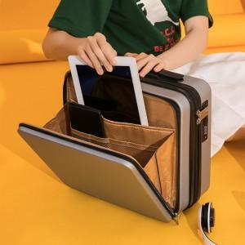

【상세/제작정보】 | *개별박스 불필요시 벌크로 출고됩니다.(기본 비닐포장) *실크인쇄는 사이즈가 커질수록 금액추가 있을 수 있으므로 문의바랍니다.

【인쇄/포장옵션】 | 실크 / 포장불가능

【공급단가】 | 수량 | 50~ | 100~ | 300~ | 500~ | 1,000~
*VAT별도 | 단가 | 29,440원 | 28,750원 | 28,290원 | 27,600원 | 26,450원

【상품 URL】 | http://www.easy1.co.kr/src/goods_detail.php?gdno=16820

